对账
订单号 | 入住日期 | 离店日期 | 应收 |  |  |  | ，
999225514387048 | 2023-07-27 | 2023-07-28 | 366 | 366.00 | 3670402 | 0 | ，3670402 | 直连
999225604395417 | 2023-07-27 | 2023-07-28 | 112 | 112.00 | 3689584 | 0 | ，3689584 | 直连
999225602777972 | 2023-07-28 | 2023-07-29 | 208 | 208.00 | 3689007 | 0 | ，3689007 | 直连
999225561132571 | 2023-07-27 | 2023-07-30 | 947 | 947.00 | 3680716 | 0 | ，3680716 | 直连
999225646157490 | 2023-07-29 | 2023-07-30 | 914 | 914.00 | 3697789 | 0 | ，3697789 | 直连

 |  |  | 2547

A230814092017481
总计：2547元

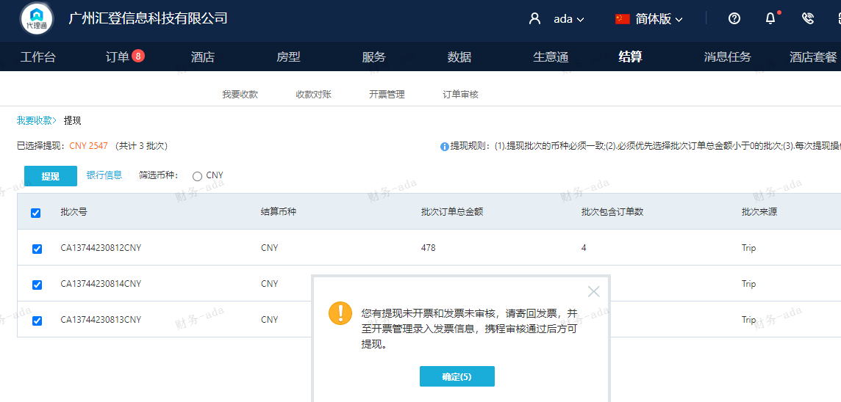

这个提现不了 汇登国内的

